功能
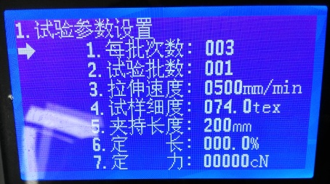
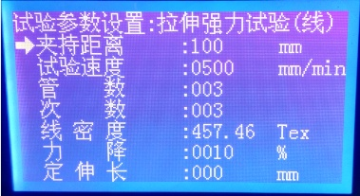
 | 试验参数设置
 | 每批次数 | 3
 | 试验批数 | 1
 | 拉伸速度 | 500mm/min
 | 试样细度 | 074.0tex
 | 夹持长度 | 200mm
 | 定长 | %
 | 定力 | cN

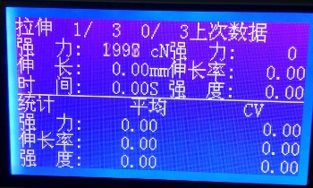
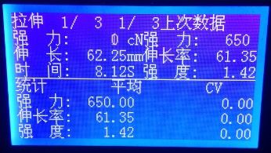
 | 显示内容 上半页
 | 强力： | cN | 第一批第一次
 | 伸长： | mm | 总共1批，每批3次
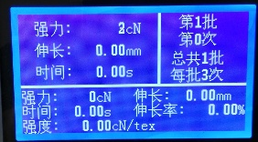

 | 时间： | s |  |  | Strong 强力
 | 显示内容 下半页 |  |  |  | Length 伸长
 | 强力： | cN |  |  | Strength 强度
 | 时间： | s |  |  | Elongation 伸长率
 | 伸长： | mm
 | 伸长率 | 0.00%
 | 强度： | 0.00cN/tex

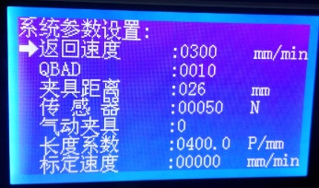
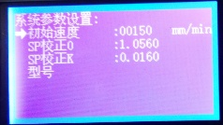
 | 丝杠螺距 | 5MM | MOVING 长度校准 | 1、up方向到限位
 | 驱动细分可调 |  |  | 2、启动down方向到指定长度

 |  |  | 拉力测试 | 第一次
 |  |  |  | ES、收到测试命令，判断测试池是否有动作未完成，测试是否完成、未完成重复动作1
 |  |  |  | 1、down向下拉伸
 |  |  |  | 2、AD值突降，STOP立即停止
 |  |  |  | 3、up到起始位置

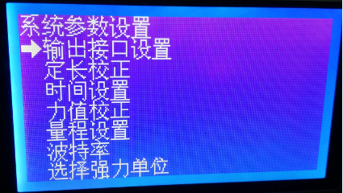


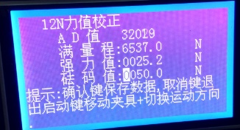

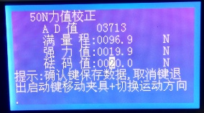
 | 力值校准
 | AD传感器校准
 | 零度校准 | 记录0值时传感器值
 | 满度校准 | 记录指定标称重力值
 | 校正力度满度 | example 1kg砝码 9.8N | 2kg 19.6N

 | ad | 显示单位设置
2kg | 1200 | N | 1960/19.6N
2kg |  | cN
2kg | 1200 | kg | 2000/20kg |  |  | MAX
2kg |  | lb

 | 测试结果报表


 | 语言设置

ADS1115
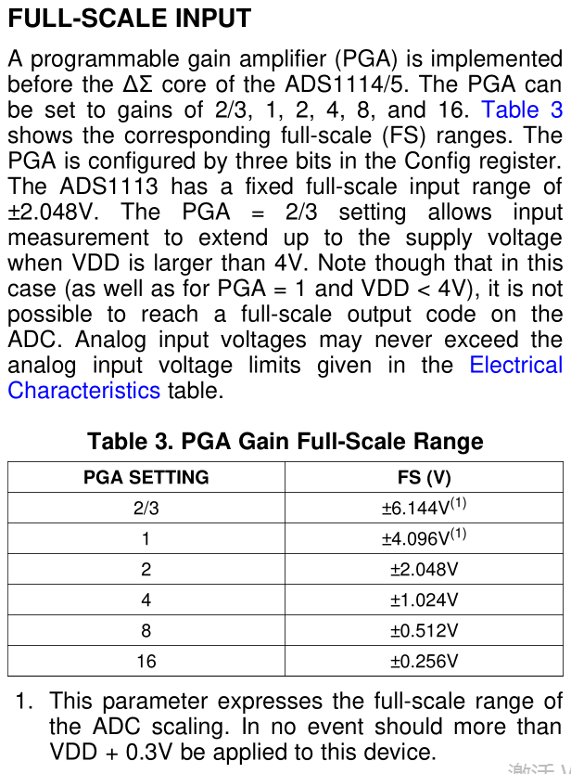
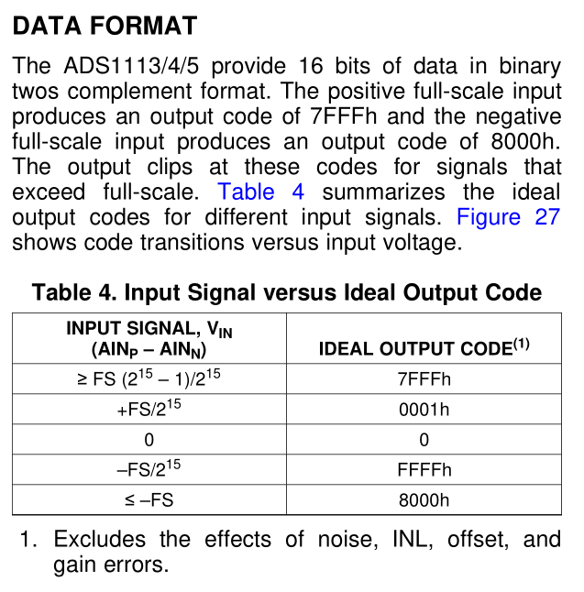
 | 测试系统 | VDD | PGA[2:0] | MODE | DR[2:0]: Data rate
 |  | 3.3V | 010 : FS = ±2.048V (default) | 0 : Continuous conversion mode | 111 : 860SPS

 | 批量系统 | VDD | PGA[2:0] | MODE
 |  | 5V | 001 : FS = ±4.096V | 0 : Continuous conversion mode | 111 : 860SPS

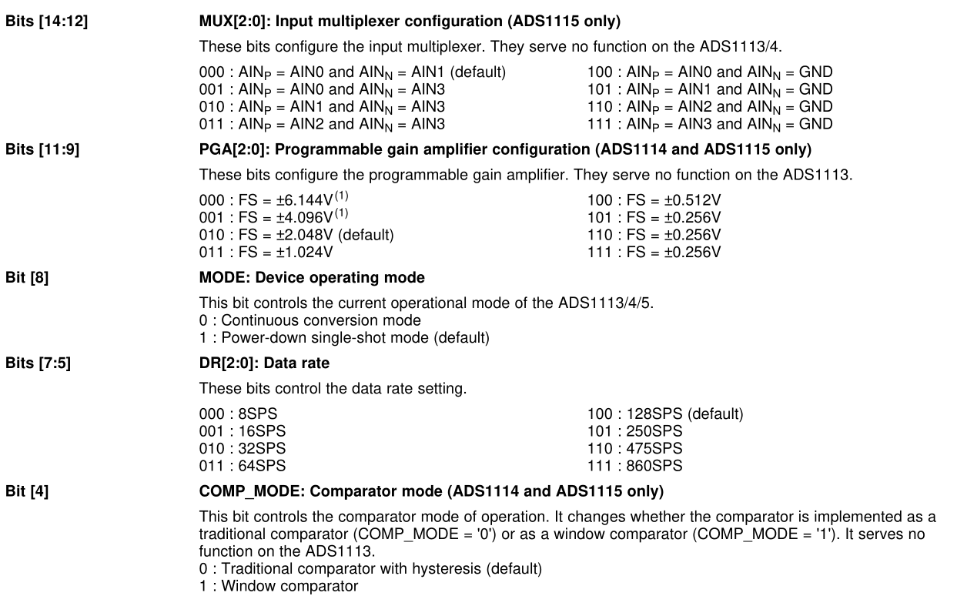
For example, to write to the configuration register to set the ADS1113/4/5 to continuous conversion mode and then read the conversion result, send the following bytes in this order:

Write to Config register:
First byte: 0b10010000 (first 7-bit I 2 C address followed by a low read/write bit)
Second byte: 0b00000001 (points to Config register)
Third byte: 0b10000100 (MSB of the Config register to be written)
Fourth byte: 0b10000011 (LSB of the Config register to be written)
Write to Pointer register:
First byte: 0b10010000 (first 7-bit I 2 C address followed by a low read/write bit)
Second byte: 0b00000000 (points to Conversion register
Read Conversion register:
First byte: 0b10010001 (first 7-bit I 2 C address followed by a high read/write bit)
Second byte: the ADS1113/4/5 response with the MSB of the Conversion register
Third byte: the ADS1113/4/5 response with the LSB of the Conversion register

